KNOWLEDGE BASE
Note: 测试upload doc到pinecone的时候使用测试库stylebi-doc-test |  |  |  | //PINECONE_INDEX=stylebi-doc-test
一、Documents
1.store doc 的方式
 | a.通过REVIEWS 页面点击store button 添加用户feedback的问题
 | b.KNOWLEDGE BASE 页面点击 Add Document button 或者 + icon 自定义添加document

 | //store的所有的document都会在KNOWLEDGE BASE 页面页面显示

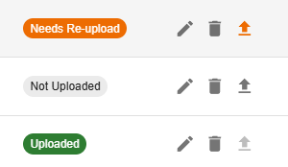
2.document的状态
 | Not Uploaded |  | 未上传 | //upload button enable
 | Uploaded |  | 已上传 | //upload button disable
 | Needs Re-upload |  | document有新的变动，需要重新上传 | //upload button enable
 |  |  | //点击edit可以重新编辑document，编辑完成后upload button变成enable状态

3.Actions
 | a.view history |  | //document的操作记录
 | 记录内容： | 时间
 |  | 操作用户
 |  | 具体操作 | created
 |  |  | updated
 |  |  | uploaded to pinecone
 |  |  | moved to trash
 |  |  | restored
 |  | 更改的内容 | title、content、module、contextType、subjectAreas、tags 、metadata、status

 | b.Edit | //更改document的内容

 | c. Move to Trash |  | //This document will be moved to trash and removed from the knowledge base. It can be restored later by an admin.
 |  |  | //click 'Show Deleted' will show all deleted documents with gray background
 |  |  | //click 'Restore' or 'permanently delete' button 恢复或者彻底删除doc

 | d.upload to pinecone |  | // 将document上传到pinecone

二、SEARCH KB
 | rule : 仅对上传的知识库文章进行语义搜索（不包括标准文档）。文档必须在最新更新后重新上传至 Pinecone，才能在此处显示。
 | 支持Edit document

三、ACTIVITY LOG
 | //显示所有的document的audit log
 | Action: | Created
 |  | Updated
 |  | Uploaded
 |  | Deleted
 |  | Restored
 |  | Permanently Deleted

四、权限控制
 | 1.页面展示
 | "Show Deleted"开关 和 Activity Log Tab（仅 Admin 可见）

 | 2.action
 | 删除操作 仅 Admin 可见
 |  | Delete and Permanently Delete
 | Restore 操作 仅 Admin 可见

Markdown editor用法
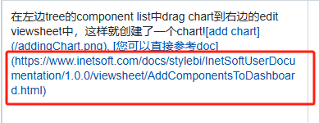
Add Image
 | Note: 考虑到资源的存储不会直接存在server服务器上，所以需要一个存储图片的地方，然后选了一种云存储，也就是Google的GCS，只有使用这样的存储的情况下，才能实现复制粘贴图片和DND图片
 | 目前是使用了Google的GCS，也可以用AWS的S3这一类的，是一样的效果
 | a. 将谷歌账户相关的文件assistant-service-account.json放到E:\inetsoft\assistant\chat-app\server下
 | b./server/.env中添加：
 |  | GCS_CREDENTIALS_PATH=./assistant-service-account.json
 |  | GCS_BUCKET_NAME=assistant-file

 | 添加图片的方式：
 |  | 1.DND或者复制粘贴
 |  | 2.通过button按钮输入path， 这个图片的path必须是一个公共的谁都可以打开的path才行 |  | ![image](url)
 |  | 3.本地路径 | 不支持

 | Note:可以进入hep去查看各种format的用法https://www.markdownguide.org/basic-syntax/

Add Link
 | 直接在您想要的位置点击Add Link，在给出的括号内输入url

